育児休業手当金請求書
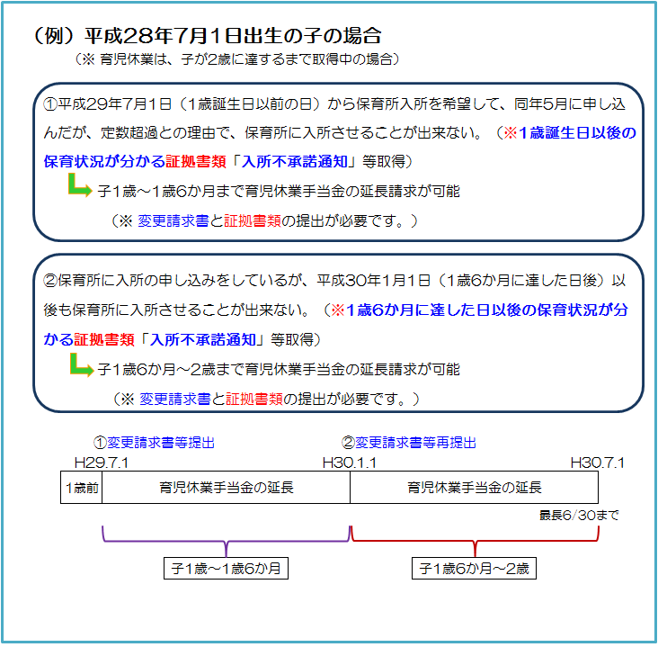
育児休業手当金延長(変更)請求書 |  |  |  |  |  |  |  |  |  |  |  |  | （１歳超）
 |  |  |  |  |  |  |  |  |  |  |  |  | ※子が１歳（１歳６か月）に達する日後に限る。
組合員証 | 記 号 |  |  | 組合員 | ﾌﾘｶﾞﾅ |  |  |  |  |  |  | 所属機関 | 名 称
 |  |  |  |  | 氏 名
 | 番 号 |  |  |  |  |  |  |  |  |  |  |  | 所在地
個人番号 ※ |  |  |  |  |  |  |  |  |  | ※ 組合員証記号･番号を記入の場合は不要です。
育児休業に係る子の生年月日 |  |  |  |  |  |  |  |  |  |  | 標準報酬 等級・月額 |  |  | 第 | 等級
請求期間の給与報酬等の有無 |  |  |  |  |  |  | 有 （＊） |  | 無 |  |  |  |  |  |  | 円
 |  |  |  |  |  | （＊）育児休業期間に給与報酬等が支払われた場合、報酬支給証明書を別途添付してください。

育児休業期間 |  |  |  |  |  |  |  |  |  |  |  | ～
育児休業手当金請求期間 |  |  |  |  |  |  |  |  |  |  |  | ～
育児休業期間 （変更後/２回目） |  |  |  |  |  |  |  |  |  |  |  | ～
育児休業手当金請求期間 （変更後/２回目） |  |  |  |  |  |  |  |  |  |  |  | ～

【 延長請求の理由 （該当する項目 □ に✓を付けてください）】

 |  | 保育所における保育が実施されないこと。
 |  | 養育を予定していた配偶者の死亡。
 |  | 養育を予定していた配偶者の負傷・疾病等。
 |  | 養育を予定していた配偶者との婚姻の解消等による別居。
 |  | 養育を予定していた配偶者が産前産後休業期間にあること。
 |  | 本請求とは別の子に係る産前産後休業を開始したことにより本請求に係る子についての育児休業を終了した場合で、当該産前産後休業に係る子の全てが死亡又は組合員と同居しないこととなったこと。
 |  | 介護休業を開始したことにより本請求に係る子についての育児休業を終了した場合で、当該介護休業に係る対象家族が死亡もしくは離婚等により組合員との親族関係が消滅したこと。
 |  | 本請求とは別の子に係る新たな育児休業を開始したことにより本請求に係る子についての育児休業を終了した場合で、当該新たな育児休業に係る子の全てが死亡又は組合員と同居しないこととなったこともしくは養子縁組等が成立しなかったこと。

 | 上記のとおり請求（変更請求）します。
 |  | 熊本県市町村職員共済組合理事長 様
 |  |  | 令和 年 月 日
 |  |  |  | 請 求 者 （組合員） |  |  |  | 住所

 |  |  |  |  |  |  |  | 氏名

 | 上記の記載事項は事実と相違ないものと認めます。
 |  |  | 令和 年 月 日
 |  |  |  | 所属所長 |  |  |  | 職名

 |  |  |  |  |  |  |  | 氏名

共済組合受付欄
共済組合使用欄（以下には記入しないでください。）
決定伺 |  |  |  |  |  | 課 長 |  | 課長補佐 | 係 長 |  |  | 係 員
下記のとおり決定してよろしいか。

決定額 |  |  |  |  | 円

